Practice 01
 | Sau khi xong giai đoạn khởi tạo thì sẽ chuyển sang giai đoạn thực thi. Đối với giai đoạn thực thi của JS thì nó sẽ chạy từng dòng từng trên xuống

構成
 | javascript_advance
 |  | 01_js_to_know
 |  |  | hoisting.js | → | new
 |  |  | index.html | → | new

javascript_advance/01_js_to_know/01_Creation_Phase/index.html
 | <!DOCTYPE html> <html lang="en"> <head> <meta charset="UTF-8"> <meta http-equiv="X-UA-Compatible" content="IE=edge"> <meta name="viewport" content="width=device-width, initial-scale=1.0"> <title>Creation Phase và Hoisting</title> </head> <body> <h1>Creation Phase và Hoisting</h1> </body> <script src="hoisting.js"></script> </html>

javascript_advance/01_js_to_know/01_Creation_Phase/hoisting.js
 | debugger;

 | console.log('1. age=', age) |  |  |  |  | → | 1. age= undefined | Trong giai đoạn khởi tạo biến age đã được thiết lập với giá trị là undefined. Vì JS thực thi từng dòng 1 từ trên xuống nên nó chưa thực thi đến dòng gán giá trị age = 20 nên giá trị vẫn là undefined
 | var age = 20;
 | console.log('2. age=', age) |  |  |  |  | → | 2. age= 20 | var age = 20 đã được thực thi nên giá trị của biến age là 20

 | let firstName = 'Quang';
 | let lastName = 'Vu Dinh';
 | const yearOfBirth = 1990;

 | {
 | let firstName = 'Quang';
 | let lastName = 'Vu Dinh';
 | const yearOfBirth = 1990;
 | }

 | console.log('3. calAge()', calAge(yearOfBirth)) // No Error |  |  |  |  | → | 3. calAge() 31 | Có thể gọi đến hàm trước khi khai báo. Theo phân tích ở 3.Creation-Phase.xlsx thì ở giai đoạn khởi tạo calAge() đã được lưu là 1 function rồi nên Javascript Engine đã biết calAge là 1 function được lưu vào trong memory rồi
 |  |  |  |  |  |  |  | nên tại vị trí này mình có thể gọi đến hàm calAge() mà không bị lỗi
 | // Function Declaration
 | function calAge(year) { |  |  |  |  | → | Là 1 hàm và ở giai đoạn thực thi không phải chạy lại nữa mà sẽ chạy luôn đến dòng tiếp theo
 | return 2021 - year;
 | }

 | console.log('4. calAge()', calAge(yearOfBirth)) // No Error |  |  |  |  | → | 4. calAge() 31 | Đã biết calAge() là function rồi nên thực thi bình thường mà không có lỗi gì cả

 | // console.log('5. getFullName()', getFullName()) // Error |  |  |  |  | → | Tại thời điểm này thì đoạn chương trình var getFullName = function() chưa được thực thi và theo phân tích ở 3.Creation-Phase.xlsx khi khởi tạo getFullName là undefined nên ở đoạn này được đánh giá là undefined(), sở dĩ undefined không phải là 1 function nên không thể gọi hàm được
 | // Function Expression
 | var getFullName = function() { |  |  |  |  | → | Chỉ được phép gán hàm ở trong giai đoạn thực thi mà thôi, còn trong giai đoạn khởi tạo nó chỉ coi getFullName là 1 biến và mặc định có giá trị là undefined
 | return lastName + ' ' + firstName
 | }
 | console.log('6. getFullName()', getFullName()) |  |  |  |  | → | 6. getFullName() Vu Dinh Quang |  | var getFullName = function() đã được thực thi nên getFullName đã được gán là 1 function rồi nên có thể gọi được hàm getFullName() mà không có vấn đề gì

Check by browser

test bằng debugger, để chương trình tạm dùng ở dòng debugger này(trong giai đoạn thực thi). Ấn F5 để kiểm tra
 | Call Stack: Lưu trữ đoạn code đang thực thi là ở dòng 1 của hoisting.js

 | Có 2 tầm vực đó là Script và Global bởi vì mình đang chạy hoisting.js và các biến đều đang khai báo ở cấp cao nhất của file. Trong Global bản chất chính là Window
 | biến age được khai báo bằng var nên nó sẽ được lưu ở trong tầm vực scope là Global, chương trình đang thực thi đến đoạn đầu tiên nên giá trị của age vẫn đang là undefined
 | Tương tự calAge là function và được khai báo trong Global, getFullName cũng được khai báo trong Global và có giá trị là undefined
 | firstName, lastName và yearOfBirth được khai báo là let và const thì có tầm vực scope nhỏ hơn. Khi khai báo ở trong Script thì nó có tầm vực là Script
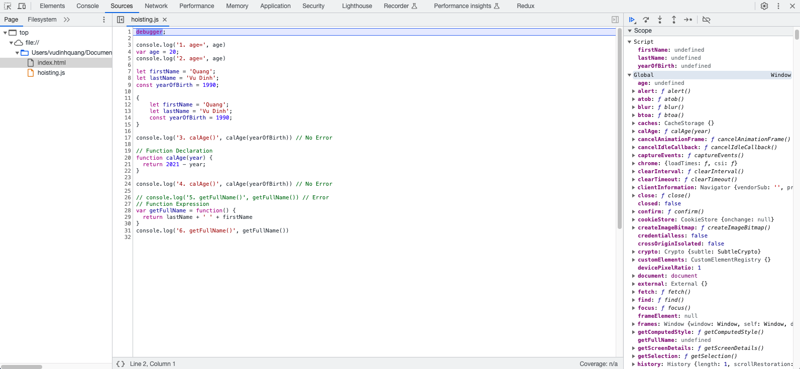

 | Tầm vực của Block, cho chương trình thực thi đến block

 | Tầm vực Block chỉ xảy ra khi mình thực thi đến đoạn block. Trong block mình lại khai báo 3 biến firstName, lastName và yearOfBirth

Practice 02
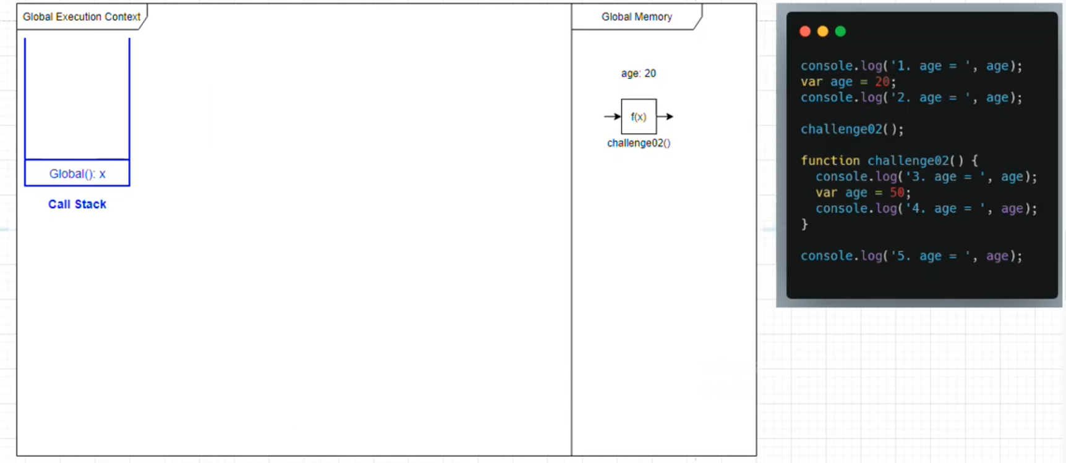
構成
 | javascript_advance
 |  | 01_js_to_know
 |  |  | hoisting.js
 |  |  | index.html
 |  | 02_Temporal_Dead_Zone
 |  |  | index.html
 |  |  | main.js
 |  |  | tdz.js
 |  | 03_Scope_Chain
 |  |  | challenge_02.js | → | new
 |  |  | index.html | → | new

javascript_advance/01_js_to_know/03_Scope_Chain/index.html
 | <!DOCTYPE html> <html lang="en"> <head> <meta charset="UTF-8"> <meta http-equiv="X-UA-Compatible" content="IE=edge"> <meta name="viewport" content="width=device-width, initial-scale=1.0"> <title>Scope Chain</title> </head> <body> <h1>Scope Chain trong Javascript</h1> </body> <script src="challenge_02.js"></script> </html>

javascript_advance/01_js_to_know/03_Scope_Chain/challenge_02.js
 | console.log('1. age = ', age); // undefined |  |  |  | → | 1. age = undefined
 | var age = 20; |  |  |  | → | Khai báo biến
 | console.log('2. age = ', age); // 20 |  |  |  | → | 2. age = 20

 | challenge02(); |  |  |  | → | Lời gọi hàm

 | function challenge02() { |  |  |  | → | Khai báo hàm
 | console.log('3. age = ', age); // undefined |  |  |  | → | 3. age = undefined
 | var age = 50;
 | console.log('4. age = ', age); // 50 |  |  |  | → | 4. age = 50
 | }

 | console.log('5. age = ', age); // 20 |  |  |  | → | 5. age = 20

Check by browser

 | Đầu tiên khi App(index.html) được chạy thì challenge_02.js sẽ được chạy do đó ta có giai đoạn khởi tạo và giai đoạn thực thi nằm trong Global Execution Context
 | Trong giai đoạn khởi tạo có khai báo biến age và khai báo function challenge02()

 | Giai đoạn thực thi lần lượt từng dòng từ trên xuống
 | Chạy đến dòng đầu tiên nó sẽ kiểm tra trong Global Memory xem có biến age hay không và có kết quả: 1. age = undefined

 | Chạy đến dòng thứ 2 sẽ gán giá trị cho biến age được lưu trong Global Memỏy giá trị là 20
 | Khi chạy đến dòng thứ 3 sẽ có kết quả là: 2. age = 20

 | Khi chạy đến dòng thứ 5 thì hàm challenge02() sẽ được thực thi. Khi 1 hàm được thực thi thì nó sẽ sinh ra 1 Execution Context(ngữ cảnh thực thi) mới. Do đó ứng với ngữ cảnh thực thi này sẽ có quá trình khởi tạo và thực thi tương ứng nên nó sẽ
 | memory riêng(Local memory)
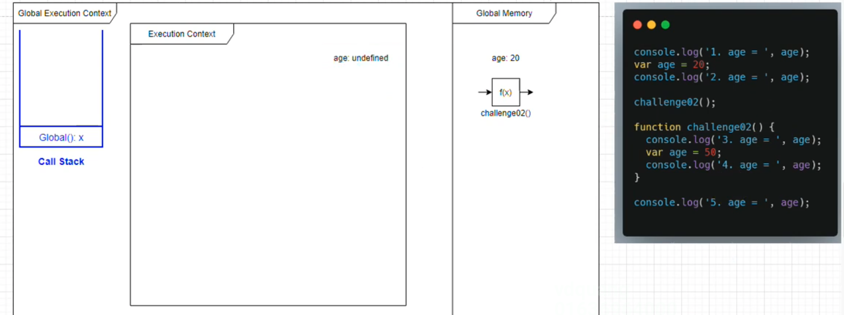

 | Sau khi xong giai đoạn khởi tạo của challenge02() thì sẽ đến giai đoạn thực thi, lúc này hàm challenge02() sẽ được đưa lên đỉnh của Call Stack
 | Khi thực thi hàm challenge02() từ dòng đầu tiên nó sẽ kiểm tra trong Local Memory của nó có biến age hay không và kết quả sẽ là: 3. age = undefined


 | Khi thực thi đến dòng tiếp theo của hàm challenge02() thì lúc này age được gán giá trị là 50
 | Tương tự thực thi đến dòng tiếp theo sẽ có kết quả: 4. age = 50
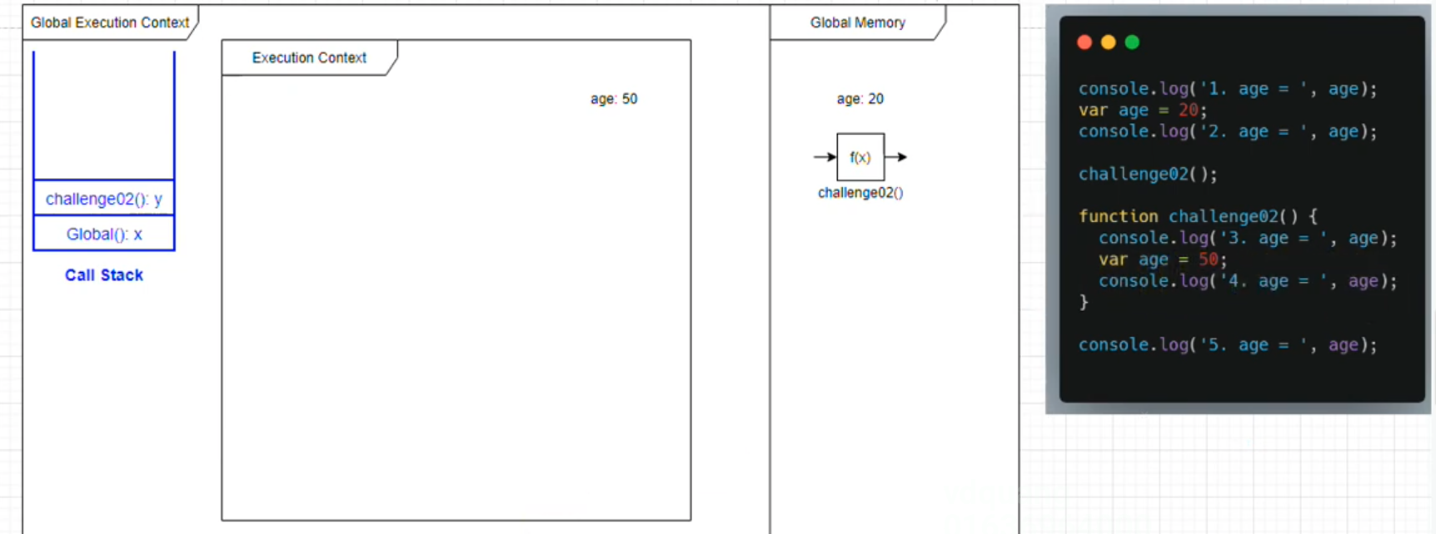

 | Sau khi thực thi xong ngữ cảnh của challenge02() thì sẽ remove khỏi Call Stack và remove đi Execution Context của nó nghĩa là các biến local của nó cũng được xoá đi. Lúc này Call Stack sẽ trở về thứ tự thực thi của Global
 | Khi chạy đến dòng còn lại của Global thì biến age trong Global Memory được in ra nên có kết quả là: 5. age = 20

